R
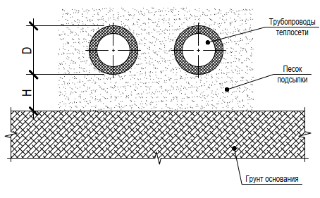
Определение расчетного сопротивления грунта основания для трубопроводов теплосети |  |  |  |  |  | Указания:
Разработал: Бобоедов Т. |  |  |  |  | v. 1.1 | 1. Характеристики грунтов следует принимать при доверительной вероятности 0,85 2. Толщина слоя грунта основания под трубопроводами или подсыпкой должна быть не менее удвоенного диаметра меньшего трубопровода. Если это не так, и в условную сжимаемую толщу попадает другой грунт основания, характеристики следует принимать для более слабого грунта. 3. Грунты приняты увлажненные (в запас) 4. Тело трубопровода рассматривается как жесткий штамп
i-cad.ru

Исходные данные

 | Внешний диаметр наименьшего трубопровода (с изоляцией) | D = | 400 | мм

 | Глубина уплотненной песчаной подсыпки | Н = | 100 | мм

 | Глубина кровли грунта основания от уровня планировки | L = | 0.6 | м

 | Тип грунта основания |  | Глины и суглинки с 0,25 < IL ≤ 0,5

 | Угол внутреннего трения грунта основания | ϕ = | 22 | ⁰

 | Удельное сцепление грунта основания | с = | 12 | кПа

 | Плотность грунта основания | γ = | 1.9 | т/м³

 | Плотность грунтов засыпки сверху | γ' = | 1.85 | т/м³

 | Способ определения физ.-мех. характеристик грунта |  | Данные взяты из лабораторных испытаний

Результаты

 | Расчетное сопротивление | R = | 140 | кПа

